Đăng nhập
Project Name | XÂY DỰNG DIỄN ĐÀN CHIA SẺ KIẾN THỨC ĐA NGÔN NGỮ TÍCH HỢP AI HỖ TRỢ DUYỆT VÀ CẢNH BÁO NỘI DUNG KHÔNG LÀNH MẠNH
Module Code | Đăng nhập
 | Hoàn thành | Lỗi | Chưa kiểm tra | Bị chăn | Tổng số trường hợp thử nghiệm
Round 1 | 16 | 0 | 0 | 0 | 16
Round 2 | 16 | 0 | 0 | 0 | 16

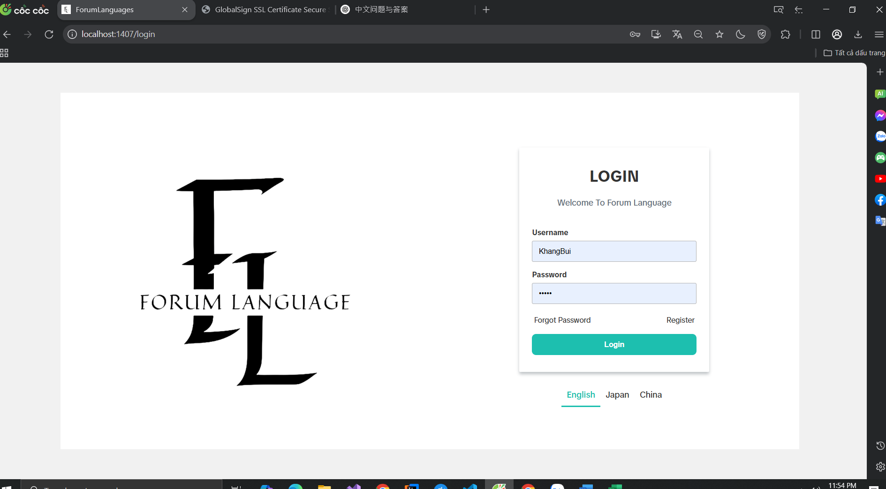

Test Case ID | Mô tả | Hành động | Điều kiện tiên quyết | Kết quả mong đợi | Kết quả thực tế | Kết quả |  |  | Kết quả |  |  | Chú thích
 |  |  |  |  |  | Vòng 1 |  |  | Vòng 2
 |  |  |  |  |  | Trạng thái | Ngày kiểm tra | Người kiểm tra | Trạng thái | Ngày kiểm tra | Người kiểm tra
GUI_SHOW Trang đăng nhập
GUI-DN01 | [New user SignUp] Label |  |  | -Label : black -Status : enable | -Label : black -Status : enable | Passed | 27/03/2025 | Khang | Passed | 28/03/2025 | Đô
GUI-DN02 | [Introduce] Label |  |  | -Label : gray -Status : enable | -Label : gray -Status : enable | Passed | 27/03/2025 | Khang | Passed | 28/03/2025 | Đô
GUI-DN03 | [Email (Tài khoản)] Textbox |  |  | -Text color : black -Status : enable | -Text color : black -Status : enable | Passed | 27/03/2025 | Khang | Passed | 28/03/2025 | Đô
GUI-DN04 | [Mật khẩu] Textbox |  |  | -Text color : black -Status : enable | -Text color : black -Status : enable | Passed | 27/03/2025 | Khang | Passed | 28/03/2025 | Đô
GUI-DN05 | [Forgot Password] Button |  |  | -Text color : black -Status : enable | -Text color : black -Status : enable | Passed | 27/03/2025 | Khang | Passed | 28/03/2025 | Đô
GUI-DN06 | [Register] Button |  |  | -Text color : black -Status : enable | -Text color : black -Status : enable | Passed | 27/03/2025 | Khang | Passed | 28/03/2025 | Đô
GUI-DN07 | [Đăng nhập] Button |  |  | -Text color : white -Status : enable | -Text color : white -Status : enable | Passed | 27/03/2025 | Khang | Passed | 28/03/2025 | Đô
GUI-DN08 | [Language Switch] Options |  |  | Label : English, Japan, China Status : enable | Label : English, Japan, China Status : enable | Passed | 27/03/2025 | Khang | Passed | 28/03/2025 | Đô
FUNCTION_SHOW Trang đăng nhập
FUNC-DN01 | Xác thực trang đăng nhập đang hiển thị | 1. Khởi động trang đăng nhập 2 .Hiển thị trang đăng nhập. | Truy cập vào hệ thống | Hiển thị trang đăng nhập . | Hiển thị trang đăng nhập . | Passed | 27/03/2025 | Khang | Passed | 28/03/2025 | Đô
FUNC-DN02 | Đăng nhập thành công vào tài khoản cá nhân | 1. Nhập user name 2. Nhâp password: 3.Nhấn nút "Log in" | Truy cập vào hệ thống | Thông báo đăng nhập thành công, sau đó hiển thị trang chủ | Thông báo đăng nhập thành công, sau đó hiển thị trang chủ | Passed | 27/03/2025 | Khang | Passed | 28/03/2025 | Đô
FUNC-DN03 | Đăng nhập thất bại khi điền sai Username hoặc Password | 1. Nhập user name 2. Nhâp password: 3.Nhấn nút "Log in" | Truy cập vào hệ thống | Hệ thống thông báo lỗi : "User not found" và "Password do not match" | Hệ thống thông báo lỗi : "User not found" và "Password do not match" | Passed | 27/03/2025 | Khang | Passed | 28/03/2025 | Đô
FUNC-DN04 | Để trống trường "Mật khẩu". | 1 .Nhập use name 2. Không nhập dữ liệu trường "Mật khẩu". 3. Click "Đăng nhập". | Truy cập vào hệ thống | Hê thống thông báo cho các trường còn thiếu:"This field is required" | Hê thống thông báo cho các trường còn thiếu:"This field is required" | Passed | 27/03/2025 | Khang | Passed | 28/03/2025 | Đô
FUNC-DN05 | Để trống trường "Tên đăng nhập" | 1 .Không nhập use name 2. Nhập mât khẩu 3. Click "Đăng nhập". | Truy cập vào hệ thống | Hê thống thông báo cho các trường còn thiếu:"This field is required" | Hê thống thông báo cho các trường còn thiếu:"This field is required" | Passed | 27/03/2025 | Khang | Passed | 28/03/2025 | Đô
FUNC-DN06 | Để trống tất cả các trường dữ liêu | 1 .Không nhập use name 2. Không nhập dữ liệu trường "Mật khẩu". 3. Click "Đăng nhập". | Truy cập vào hệ thống | Hê thống thông báo cho các trường còn thiếu:"This field is required" | Hê thống thông báo cho các trường còn thiếu:"This field is required" | Passed | 27/03/2025 | Khang | Passed | 28/03/2025 | Đô
FUNC-DN07 | Truy cập trang quên mật khẩu khi quên mật khẩu | 1 Chọn button "Forgot Password" | Truy cập vào hệ thống | Hiển thị trang quên mật khẩu | Hiển thị trang quên mật khẩu | Passed | 27/03/2025 | Khang | Passed | 28/03/2025 | Đô
FUNC-DN08 | Truy cập trang đăng kí khi người dùng chưa có tài khoản | 1 Chọn button "Register" | Truy cập vào hệ thống | Hiển thị trang đăng kí | Hiển thị trang đăng kí | Passed | 27/03/2025 | Khang | Passed | 28/03/2025 | Đô

Đăng kí
Project Name | XÂY DỰNG DIỄN ĐÀN CHIA SẺ KIẾN THỨC ĐA NGÔN NGỮ TÍCH HỢP AI HỖ TRỢ DUYỆT VÀ CẢNH BÁO NỘI DUNG KHÔNG LÀNH MẠNH
Module Code | Đăng ký
 | Hoàn thành | Lỗi | Chưa kiểm tra | Bị chặn | Tổng lần kiểm tra
Round 1 | 16 | 0 | 0 | 0 | 16
Round 2 | 16 | 0 | 0 | 0 | 16
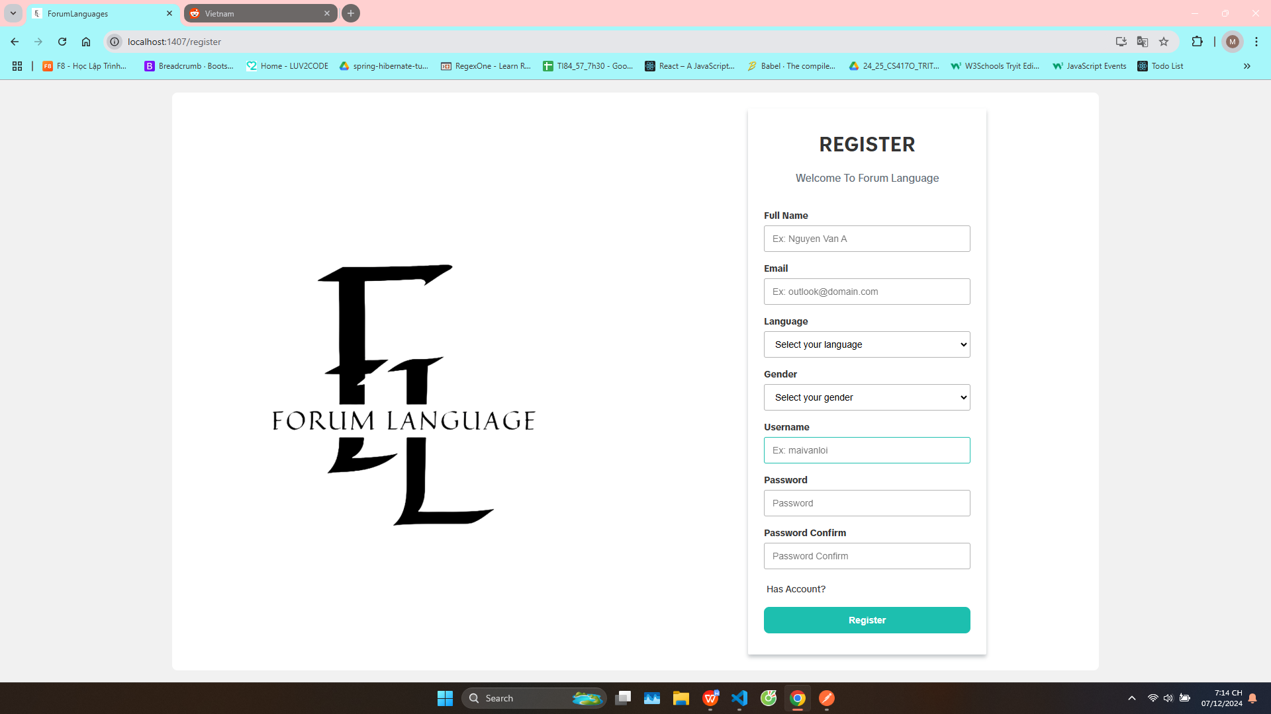

Test Case ID | Mô tả | Quy trình | Kết quả mong đợi | Kết quả thực tế | Kết quả |  |  |  |  |  | Chú thích
 |  |  |  |  | Vòng 1 |  |  | Vòng 2
 |  |  |  |  | Trạng thái | Ngày kiểm tra | Người kiểm tra | Trạng thái | Ngày kiểm tra | Người kiểm tra
GUI_SHOW Đăng ký
GUI-DK01 | [New user register] Label |  | -Label : black -Status : enable | -Label : black -Status : enable | Passed | 29/03/2025 | Khang | Passed | 30/03/2025 | Đô
GUI-DK02 | [Introduce] Label |  | -Label : gray -Status : enable | -Label : gray -Status : enable | Passed | 29/03/2025 | Khang | Passed | 30/03/2025 | Đô
GUI-DK03 | [Email] Textbox |  | -Text color : black -Status : enable | -Text color : black -Status : enable | Passed | 29/03/2025 | Khang | Passed | 30/03/2025 | Đô
GUI-DK04 | [Language] Textbox |  | -Text color : black -Status : enable | -Text color : black -Status : enable | Passed | 29/03/2025 | Khang | Passed | 30/03/2025 | Đô
GUI-DK05 | [Gender] Textbox |  | -Text color : black -Status : enable | -Text color : black -Status : enable | Passed | 29/03/2025 | Khang | Passed | 30/03/2025 | Đô
GUI-DK06 | [User Name] Textbox |  | -Text color : black -Status : enable | -Text color : black -Status : enable | Passed | 29/03/2025 | Khang | Passed | 30/03/2025 | Đô
GUI-DK07 | [Password]Textbox |  | -Text color : black -Status : enable | -Text color : black -Status : enable | Passed | 29/03/2025 | Khang | Passed | 30/03/2025 | Đô
GUI-DK08 | [Confirm Password] Textbox |  | -Text color : black -Status : enable | -Text color : black -Status : enable | Passed | 29/03/2025 | Khang | Passed | 30/03/2025 | Đô
GUI-DK09 | [Has Account] Button |  | -Text color : black -Status : enable | -Text color : black -Status : enable | Passed | 29/03/2025 | Khang | Passed | 30/03/2025 | Đô
GUI-DK10 | [Sign Up] Button |  | -Text color : white -Status : enable | -Text color : white -Status : enable | Passed | 29/03/2025 | Khang | Passed | 30/03/2025 | Đô
FUNCTION_SHOW Đăng ký
FUNC-DK01 | Đăng ký tài khoản thành công | 1. Truy cập vào trang đăng ký tài khoản. 2. Nhập User Name: admin 3. Nhập địa chỉ email. kltn@gmail.com 4.Nhập Password: 123123 5. Nhập lại Password: 123123 6. Click vào "Đăng ký" | Hệ thống thông báo đăng ký tài khoản thành công, sau đó quay về trang đăng nhập | Hệ thống thông báo đăng ký tài khoản thành công, sau đó quay về trang đăng nhập | Passed | 29/03/2025 | Khang | Passed | 2025-05-04 | Đô
FUNC-DK02 | Đăng ký tài khoản không thành công vì địa chỉ email không hợp lệ | 1. Nhập User Name: admin 2. Nhập địa chỉ email: kltnagaAgmail.co 3.Nhập Password:123123 4. Nhập lại Password: 123123 5. Click vào "Đăng ký" | Hệ thống thông báo " Email address is not valid" | Hệ thống thông báo " Email address is not valid" | Passed | 29/03/2025 | Khang | Passed | 2025-05-04 | Đô
FUNC-DK03 | Đăng ký tài khoản không thành công vì nhập sai trường Password và ConfirmPassword | 1. Nhập User Name: admin 2. Nhập địa chỉ email: kltn@gmail.co 3.Nhập Password:123123 4. Nhập lại Password: 123 5. Click vào "Đăng ký" | Hệ thống thông báo "Password do not match" | Hệ thống thông báo "Password do not match" | Passed | 29/03/2025 | Khang | Passed | 30/03/2025 | Đô
FUNC-DK04 | Đăng ký tài khoản thất bại vì để trống 1 trong các trường Username/Email/Password/ConfirmPassword | 1. Nhập User Name: 2. Nhập địa chỉ email: 3.Nhập Password: 4. Nhập lại Password: 5. Click vào "Đăng ký" | Hê thống thông báo cho các trường còn thiếu:"This field is required" | Hê thống thông báo cho các trường còn thiếu:"This field is required" | Passed | 29/03/2025 | Khang | Passed | 30/03/2025 | Đô
FUNC-DK05 | Đăng ký tài khoản thất bại vì để trống 1 trong các trường | 1. Nhập FullName 2. Nhập địa chỉ email: 3. Nhập username 4.Nhập Password: 5. Nhập lại Password: 6. Click vào "Đăng ký" | Hê thống thông báo cho các trường còn thiếu:"This field is required" | Hê thống thông báo cho các trường còn thiếu:"This field is required" | Passed | 29/03/2025 | Khang | Passed | 30/03/2025 | Đô
FUNC-DK06 | Truy cập trang đăng nhập khi người dùng đã có tài khoản | 1 Chọn button "Has Account?" | Hiển thị trang đăng nhập | Hiển thị trang đăng nhập | Passed | 29/03/2025 | Khang | Passed | 30/03/2025 | Đô

Đăng xuât - Lấy lại mật khẩu
Project Name | XÂY DỰNG DIỄN ĐÀN CHIA SẺ KIẾN THỨC ĐA NGÔN NGỮ TÍCH HỢP AI HỖ TRỢ DUYỆT VÀ CẢNH BÁO NỘI DUNG KHÔNG LÀNH MẠNH
Module Code | Đăng xuất
 | Hoàn thành | Lỗi | Chưa kiểm tra | Bị chặn | Tổng lần kiểm tra
Round 1 | 11 | 0 | 0 | 0 | 11
Round 2 | 11 | 0 | 0 | 0 | 11
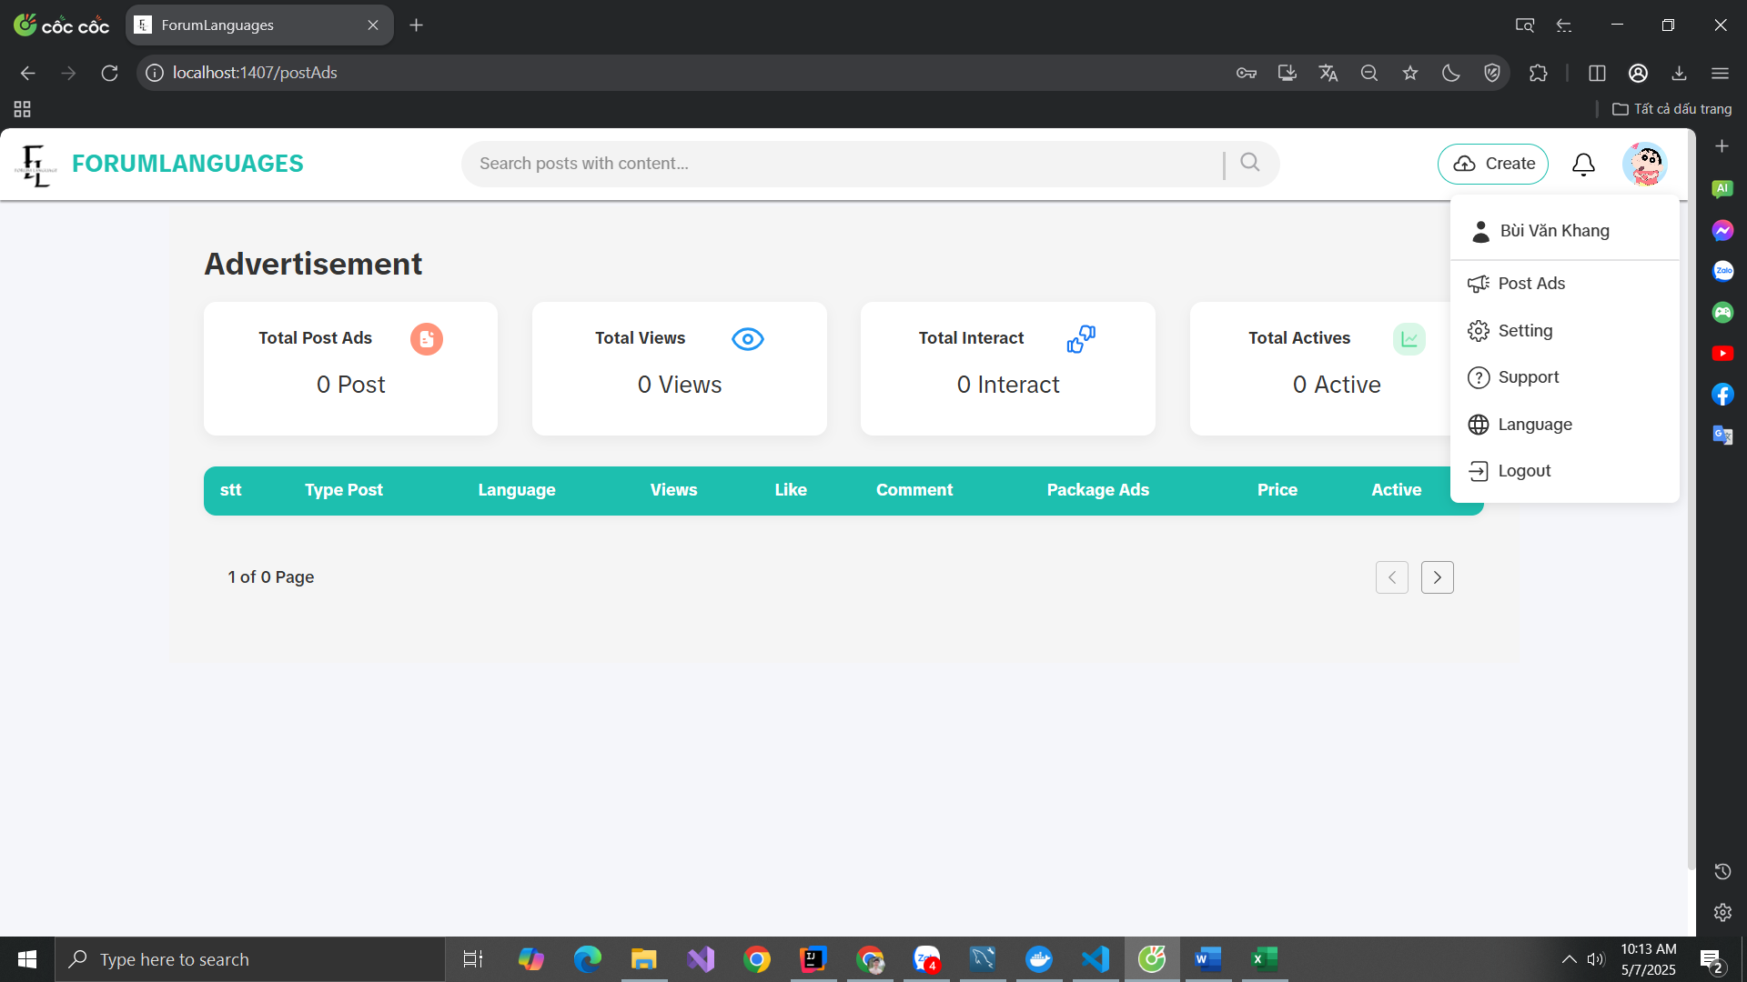
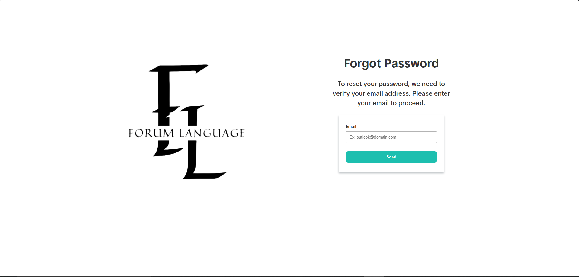

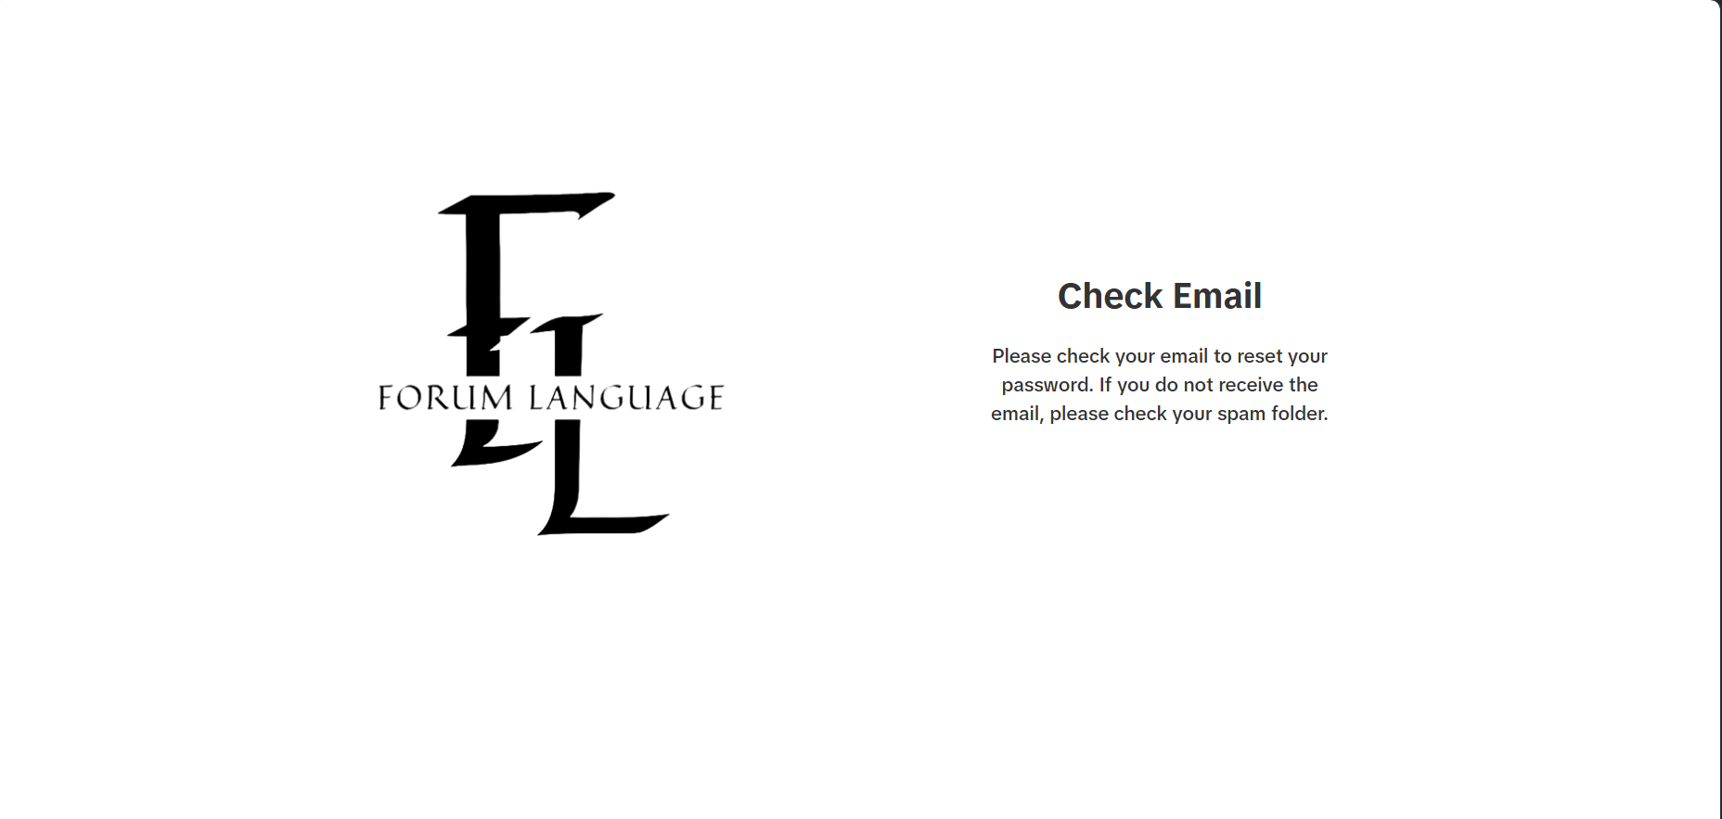

Test Case ID | Mô tả | Hành động | Điều kiện tiên quyết | Kết quả mong đợi | Kết quả thực tế | Kết quả |  |  | Kết quả |  |  | Chú thích
 |  |  |  |  |  | Vòng 1 |  |  | Vòng 2
 |  |  |  |  |  | Trạng thái | Ngày kiểm tra | Người kiểm tra | Trạng thái | Ngày kiểm tra | Người kiểm tra
GUI_SHOW Đăng xuất
GUI-DX01 | [Log out] Label |  |  | -Label : Blue -Status : enable | -Label : Blue -Status : enable | Passed | 2025-01-04 | Khang | Passed | 2025-02-04 | Đô
GUI-DX02 | [Log out] Icon |  |  | -Icon : visible -Status : enable | Icon : visible Status : enable | Passed | 2025-01-04 | Khang | Passed | 2025-02-04 | Đô
GUI-DX03 | [Forgot Password] Label |  |  | Label :Black Status : visible | Label : Black Status : visible | Passed | 2025-01-04 | Khang | Passed | 2025-02-04 | Đô
GUI-DX04 | [Email] Input |  |  | Input : visible Placeholder : Ex: outlook@domain.com | Input : visible Placeholder : Ex: outlook@domain.com | Passed | 2025-01-04 | Khang | Passed | 2025-02-04 | Đô
GUI-DX05 | [Send] Button |  |  | Label : Black Status : enable | Label : Black Status : enable | Passed | 2025-01-04 | Khang | Passed | 2025-02-04 | Đô
GUI-DX06 | [Check Email] Page |  |  | Label : Black Message : hướng dẫn kiểm tra email và thư mục spam | Label : Black Message : hướng dẫn kiểm tra email và thư mục spam | Passed | 2025-01-04 | Khang | Passed | 2025-02-04 | Đô
FUNCTION_SHOW Đăng xuất
FUNC-DX01 | Xác thực button đăng xuất hiển thị | Chọn button Đăng xuất | Truy cập vào hệ thống | Hiển thị trang đăng nhập . | Hiển thị trang đăng nhập . | Passed | 2025-01-04 | Khang | Passed | 2025-02-04 | Đô
FUNC-DX02 | Truy cập lại sau khi đăng xuất | Copy URL trang trước đó → dán vào trình duyệt | Đã đăng xuất | Chuyển hướng về trang đăng nhập -Cấm truy cập | Chuyển hướng về trang đăng nhập -Cấm truy cập | Passed | 2025-01-04 | Khang | Passed | 2025-02-04 | Đô
FUNC-DX03 | Xác thực chức năng gửi email quên mật khẩu | Nhập email hợp lệ Click Send | Người dùng chưa đăng nhập | Gửi thành công, hiển thị trang Check Email với thông báo kiểm tra email và spam | Gửi thành công, hiển thị trang Check Email với thông báo kiểm tra email và spam | Passed | 2025-01-04 | Khang | Passed | 2025-02-04 | Đô
FUNC-DX04 | Xác thực khi nhập email không hợp lệ | Nhập sai định dạng email Click Send | Người dùng chưa đăng nhập | Hệ thống hiển thị cảnh báo lỗi định dạng email, không gửi yêu cầu | Hệ thống hiển thị cảnh báo lỗi định dạng email, không gửi yêu cầu | Passed | 2025-01-04 | Khang | Passed | 2025-02-04 | Đô
FUNC-DX05 | Xác thực khi email không tồn tại | Nhập email không tồn tại Click Send | Người dùng chưa đăng nhập | Hệ thống hiển thị thông báo "Email không hợp lệ", không gửi email | Hệ thống hiển thị thông báo "Email không hợp lệ", không gửi email | Passed | 2025-01-04 | Khang | Passed | 2025-02-04 | Đô

Tương tác bài viết
Project Name | XÂY DỰNG DIỄN ĐÀN CHIA SẺ KIẾN THỨC ĐA NGÔN NGỮ TÍCH HỢP AI HỖ TRỢ DUYỆT VÀ CẢNH BÁO NỘI DUNG KHÔNG LÀNH MẠNH
Module Code | Tương tác bài viết
 | Hoàn thành | Lỗi | Chưa kiểm tra | Bị chặn | Tổng lần kiểm tra
Round 1 | 12 | 1 | 0 | 0 | 12
Round 2 | 12 | 0 | 0 | 0 | 12

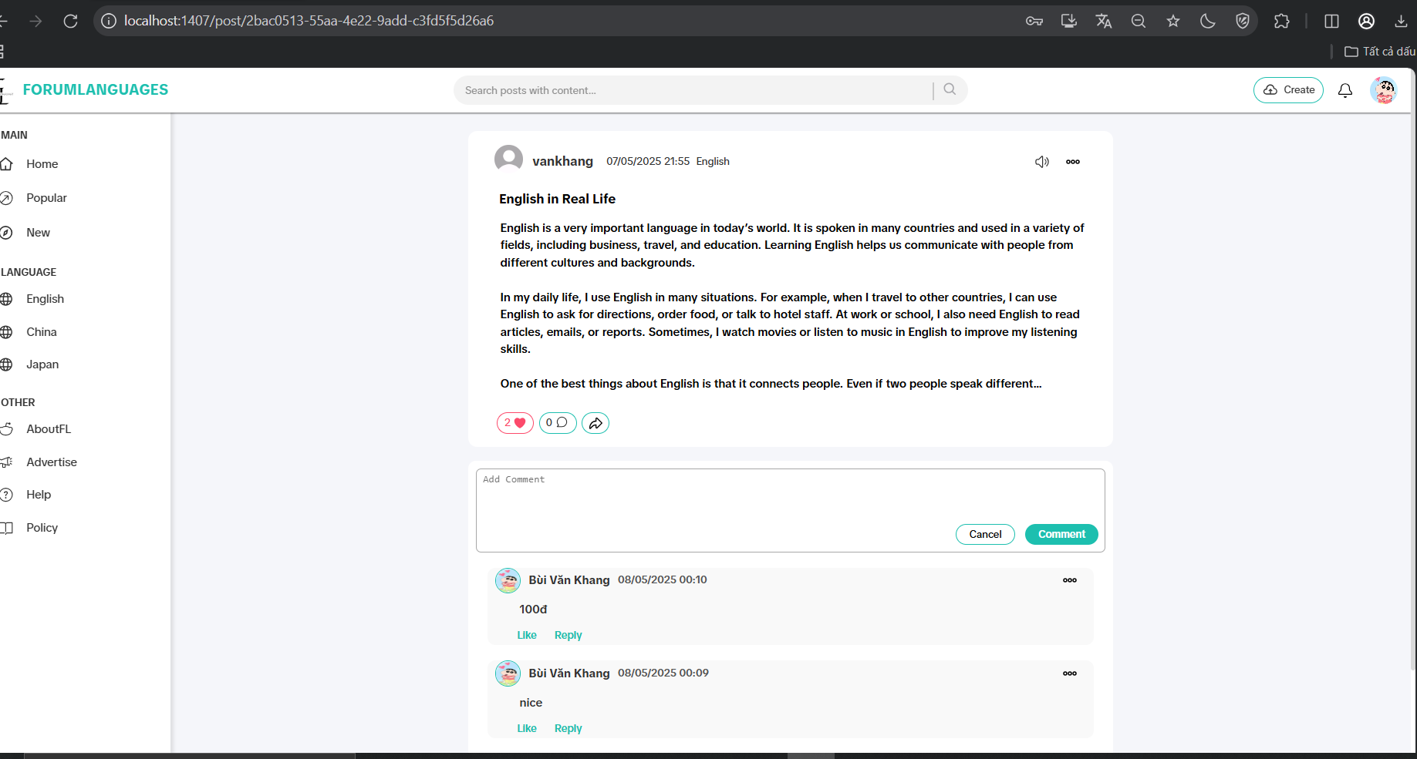

Test Case ID | Mô tả | Hành động | Điều kiện tiên quyết | Kết quả mong đợi | Kết quả thực tế | Kết quả |  |  | Kết quả |  |  | Chú thích
 |  |  |  |  |  | Vòng 1 |  |  | Vòng 2
 |  |  |  |  |  | Trạng thái | Ngày kiểm tra | Người kiểm tra | Trạng thái | Ngày kiểm tra | Người kiểm tra
GUI_SHOW Tương tác bài viết
GUI-RP01 | [React Post] Button Like |  |  | -Label : black -Status : enable | -Label : black -Status : enable | Passed | 2025-08-04 | Khang | Passed | 2025-08-04 | Đô
GUI-RP02 | [React Post] Button Comment |  |  | -Label : black -Status : enable | -Label : black -Status : enable | Passed | 2025-08-04 | Khang | Passed | 2025-08-04 | Đô
GUI-RP03 | [React Post] Button Share |  |  | -Label : black -Status : enable | -Label : black -Status : enable | Passed | 2025-08-04 | Khang | Passed | 2025-08-04 | Đô
GUI-RP04 | [Comment] Textbox |  |  | -Label : gray -Status : enable | -Label : gray -Status : enable | Passed | 2025-08-04 | Khang | Passed | 2025-08-04 | Đô
GUI-RP05 | [Comment] Button Cancel |  |  | -Label : black -Status : enable | -Label : black -Status : enable | Passed | 2025-08-04 | Khang | Passed | 2025-08-04 | Đô
GUI-RP06 | [Comment] Button Comment |  |  | -Label : blue -Status : enable | -Label : blue -Status : enable | Passed | 2025-08-04 | Khang | Passed | 2025-08-04 | Đô
FUNCTION_SHOW Tương tác bài viết
FUNC-RP01 | Xác thực khi thao tác vào nút like | 1. Click vào button Like | Truy cập vào hệ thống | -Label : red -Status : enable | -Label : red -Status : enable | Passed | 2025-08-04 | Khang | Passed | 2025-08-04 | Đô
FUNC-RP02 | Xác thực khi thao tác vào nút comment | 1. Click vào button Comment | Truy cập vào hệ thống | Hiển thị textbox Comment và các button | Hiển thị textbox Comment và các button | Passed | 2025-08-04 | Khang | Passed | 2025-08-04 | Đô
FUNC-RP03 | Xác thực khi thao tác vào nút Share | 1. Click vào button Share | Truy cập vào hệ thống | -Label : red -Status : enable -Lưu link bài viết | -Label : red -Status : enable - Lưu link bài viết | Passed | 2025-08-04 | Khang | Passed | 2025-08-04 | Đô
FUNC-RP04 | Huỷ comment | 1. Click vào comment 2. Click vào nút Cancel | Truy cập vào hệ thống | Về lại giao diện chi tiết bài viết | Không huỷ được | Failed | 2025-08-04 | Khang | Passed | 2025-08-04 | Đô
FUNC-RP05 | Đăng comment | 1. Nhập comment 2. Click vào nút comment | Truy cập vào hệ thống | Comment được đăng tải | Comment được đăng tải | Passed | 2025-08-04 | Khang | Passed | 2025-08-04 | Đô
FUNC-RP06 | Đẻ trống textbox comment | 1. Không nhập nội dung commnet 2. Click vào nút comment | Truy cập vào hệ thống | Hệ thống thông báo: "vui lòng nhập ít nhất 1 kí tự" | Hệ thống thông báo: "vui lòng nhập ít nhất 1 kí tự" | Passed | 2025-08-04 | Khang | Passed | 2025-08-04 | Đô

Xem- Duyệt bài viết
Project Name | XÂY DỰNG DIỄN ĐÀN CHIA SẺ KIẾN THỨC ĐA NGÔN NGỮ TÍCH HỢP AI HỖ TRỢ DUYỆT VÀ CẢNH BÁO NỘI DUNG KHÔNG LÀNH MẠNH
Module Code | Duyệt bài viết
 | Hoàn thành | Lỗi | Chưa kiểm tra | Bị chặn | Tổng lần kiểm tra
Round 1 | 6 | 1 | 0 | 0 | 6
Round 2 | 6 | 0 | 0 | 0 | 6
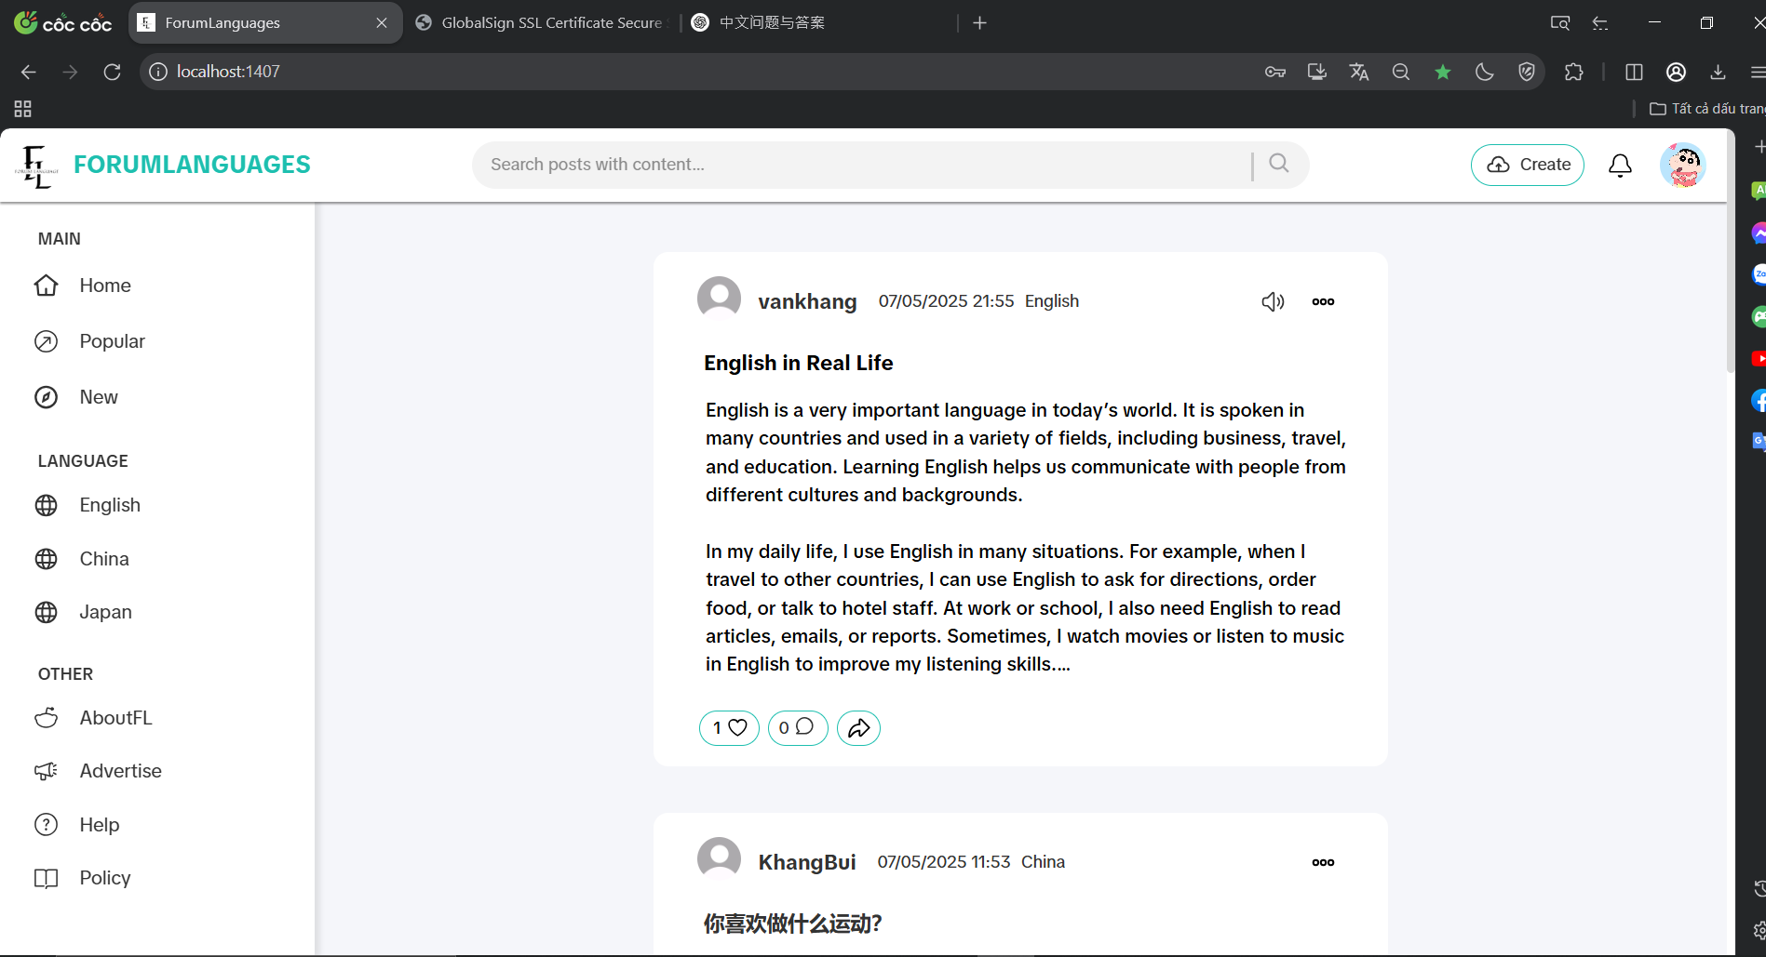

Test Case ID | Mô tả | Hành động | Điều kiện tiên quyết | Kết quả mong đợi | Kết quả thực tế | Kết quả |  |  | Kết quả |  |  | Chú thích
 |  |  |  |  |  | Vòng 1 |  |  | Vòng 2
 |  |  |  |  |  | Trạng thái | Ngày kiểm tra | Người kiểm tra | Trạng thái | Ngày kiểm tra | Người kiểm tra
GUI_SHOW Duyệt bài viết
GUI-DU01 | [New user Show] Labe |  |  | -Label : black -Status : enable | -Label : black -Status : enable | Passed | 2025-05-04 | Khang | Passed | 2025-05-04 | Đô
FUNCTION_SHOW Duyệt bài viết
FUNC-DU01 | Xác thực chức năng duyệt bài viết gửi thông tin xét duyệt về thông báo | 1. Chọn đăng bài viết 2. Chọn ngôn ngữ 3. Nhập tiêu đề và nội dung bài viết 4. Bấm nút Post | Truy cập vào hệ thống | Nếu ngôn ngữ hiện tại đang nhập vào bài viết không đúng với ngôn ngữ đã chọn, hệ thống gửi thông báo về cho người dùng | Nếu ngôn ngữ hiện tại đang nhập vào bài viết không đúng với ngôn ngữ đã chọn, hệ thống gửi thông báo về cho người dùng | Passed | 2025-05-04 | Khang | Passed | 2025-05-04 | Đô
FUNC-DU02 | Bài viết đúng với ngôn ngữ hiện tại | 1. Chọn đăng bài viết 2. Chọn ngôn ngữ 3. Nhập tiêu đề và nội dung bài viết 4. Bấm nút Post | Truy cập vào hệ thống | Đăng bài viết lên trang | Đăng bài viết lên trang | Passed | 2025-05-04 | Khang | Passed | 2025-05-04 | Đô
FUNC-DU03 | Loa hoạt động | Click vào biểu tượng loa trên bài viết | Truy cập vào hệ thống | Đọc đúng ngôn ngữ hiện tại | Đọc đúng ngôn ngữ | Passed | 2025-05-04 | Khang | Passed | 2025-05-04 | Đô
FUNC-DU04 | Duyệt bài viết thành công | Thực hiện đăng bài viết | Truy cập vào hệ thống | Bài viết được đăng lên thành công | Bài viết được đăng lên thành công | Passed | 2025-05-04 | Khang | Passed | 2025-05-04 | Đô
FUNC-DU05 | Duyệt bài viết không thành công | Thực hiện đăng bài viết | Truy cập vào hệ thống | Bài viết không được đăng lên do vi phạm | Không xác thực được thông tin vi phạm | Failed | 2025-05-04 | Khang | Passed | 2025-05-04 | Đô

Quản lý bài viết cá nhân
Project Name | XÂY DỰNG DIỄN ĐÀN CHIA SẺ KIẾN THỨC ĐA NGÔN NGỮ TÍCH HỢP AI HỖ TRỢ DUYỆT VÀ CẢNH BÁO NỘI DUNG KHÔNG LÀNH MẠNH
Module Code | Quản lý bài viết cá nhân
 | Hoàn thành | Lỗi | Chưa kiểm tra | Bị chặn | Tổng lần kiểm tra
Round 1 | 15 | 2 | 0 | 0 | 15
Round 2 | 15 | 0 | 0 | 0 | 15
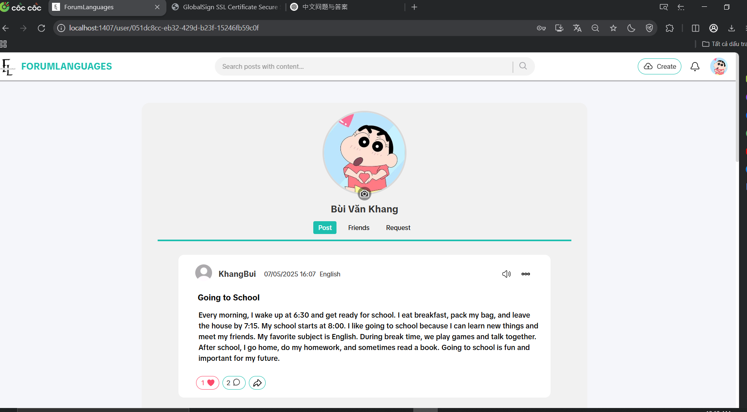
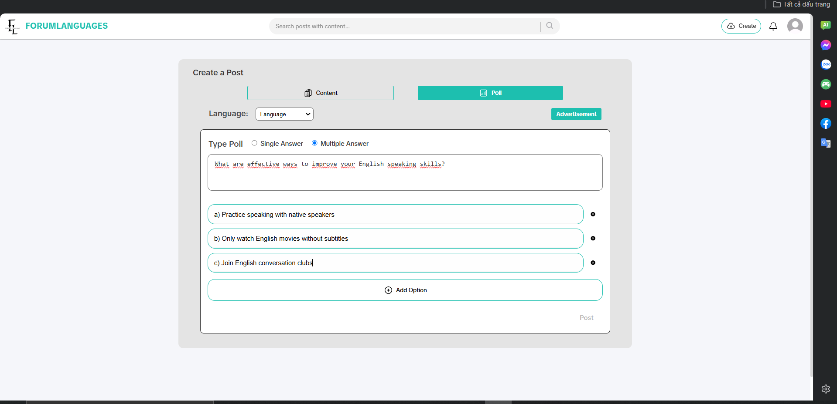

Test Case ID | Mô tả | Hành động | Điều kiện tiên quyết | Kết quả mong đợi | Kết quả thực tế | Kết quả |  |  | Kết quả |  |  | Chú thích
 |  |  |  |  |  | Vòng 1 |  |  | Vòng 2
 |  |  |  |  |  | Trạng thái | Ngày kiểm tra | Người kiểm tra | Trạng thái | Ngày kiểm tra | Người kiểm tra
GUI_SHOW Quản lý bài viết cá nhân
GUI-QLBV1 | [Manage Post] Button Edit |  |  | -Label : black -Status : enable | -Label : black -Status : enable | Passed | 2025-06-04 | Khang | Passed | 2025-07-04 | Đô
GUI-QLBV2 | [Manage] Button Save |  |  | -Label : black -Status : enable | -Label : black -Status : enable | Passed | 2025-06-04 | Khang | Passed | 2025-07-04 | Đô
GUI-QLBV3 | [Manage] Button Hidden |  |  | -Label : black -Status : enable | -Label : black -Status : enable | Passed | 2025-06-04 | Khang | Passed | 2025-07-04 | Đô
GUI-QLBV4 | [Manage] Button Deleted |  |  | -Label : Red -Status : enable | -Label : Red -Status : enable | Passed | 2025-06-04 | Khang | Passed | 2025-07-04 | Đô
GUI-QLBV5 | [Create a Post]Label |  |  | Label: black Status: enable | Label: black Status: enable | Passed | 2025-06-04 | Khang | Passed | 2025-07-04 | Đô
GUI-QLBV6 | [Post type]Button (Content/Poll) |  |  | Label: black Status: enable | Label: black Status: enable | Passed | 2025-06-04 | Khang | Passed | 2025-07-04 | Đô
GUI-QLBV7 | [Language] Dropdown |  |  | Status: enable Options: English, Japan, China | Status: enable Options: English, Japan, China | Passed | 2025-06-04 | Khang | Passed | 2025-07-04 | Đô
GUI-QLBV8 | [Post] Button |  |  | Label: Black Status: enable | Label: Black Status: enable | Passed | 2025-06-04 | Khang | Passed | 2025-07-04 | Đô
FUNCTION_SHOW Quản lý bài viết cá nhân
FUNC-QLBV1 | Xác thực khi thao tác edit bài viết | Click vào bài đăng | Đăng nhập vào hệ thống | Hiển thị giao diện chỉnh sửa bài viết | Hiển thị giao diện chỉnh sửa bài viết | Passed | 2025-06-04 | Khang | Passed | 2025-07-04 | Đô
FUNC-QLBV2 | Xác thực khi thao tác vào nút Hidden | Click vào button Hidden | Đăng nhập vào hệ thống | Bài viết được chuyển sang trạng thái ẩn và không hiển thị trên trang cá nhân | Bài viết được chuyển sang trạng thái ẩn và không hiển thị trên trang cá nhân | Failed | 2025-06-04 | Khang | Passed | 2025-07-04 | Đô
FUNC-QLBV3 | Xác thực khi thao tác vào nút Deleted | Click vào button Deleted | Đăng nhập vào hệ thống | Hiển thị hộp thoại xác nhận với nội dung: "Bài viết đã xóa. Bạn có chắc chắn muốn xóa bài viết không?" Nếu người dùng chọn Đồng ý (OK) thì: Bài viết bị xóa và không còn xuất hiện trong danh sách bài viết cá nhân Còn nếu chọn Hủy (Cancel) thì: Không có thay đổi nào, bài viết vẫn giữ nguyên | Hiển thị hộp thoại xác nhận với nội dung: "Bài viết đã xóa. Bạn có chắc chắn muốn xóa bài viết không?" Nếu người dùng chọn Đồng ý (OK) thì: Bài viết bị xóa và không còn xuất hiện trong danh sách bài viết cá nhân Còn nếu chọn Hủy (Cancel) thì: Không có thay đổi nào, bài viết vẫn giữ nguyên | Passed | 2025-06-04 | Khang | Passed | 2025-07-04 | Đô
FUNC-QLBV4 | Đăng bài viết dạng Content | Nhập nội dung → Click Post | Đăng nhập vào hệ thống | Bài viết được đăng và hiển thị trong danh sách bài viết cá nhân | Bài viết được đăng và hiển thị trong danh sách bài viết cá nhân | Passed | 2025-06-04 | Khang | Passed | 2025-07-04 | Đô
FUNC-QLBV5 | Đăng bài viết dạng Poll | Chọn Poll, nhập câu hỏi và lựa chọn → Post | Đăng nhập vào hệ thống | Bài viết dạng khảo sát được đăng, hiển thị đúng câu hỏi và các lựa chọn | Bài viết không được đăng lên | Failed | 2025-06-04 | Khang | Passed | 2025-07-04 | Đô
FUNC-QLBV6 | Đăng bài viết không nhập nội dung | Click Post khi ô nội dung rỗng | Đăng nhập vào hệ thống | Không click được nút post | Không click được nút post | Passed | 2025-06-04 | Khang | Passed | 2025-07-04 | Đô
FUNC-QLBV7 | Thêm lựa chọn cho Poll | Click “Add Option” → Nhập nội dung | Đăng nhập vào hệ thống | Một ô nhập lựa chọn mới được thêm vào dưới các option hiện có | Một ô nhập lựa chọn mới được thêm vào dưới các option hiện có | Passed | 2025-06-04 | Khang | Passed | 2025-07-04 | Đô

